상품제안서
레드픽 15 in 1 멀티툴 세트 | 상품코드: F30825

 |  |  |  |  |  |  | 02-412-0044 | www.easy1.co.kr
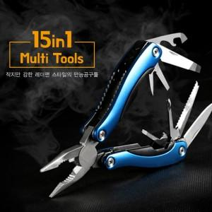

【상세/제작정보】 | * 배송비: 1CTB/36개 입 = 6,600원 vat 별도

【인쇄/포장옵션】 | 레이저 / 슬리브형 기프트박스

【공급단가】 | 수량 | 50~ | 100~ | 500~ | 1,000~ | 2,000~
*VAT별도 | 단가 | 9,960원 | 9,790원 | 9,540원 | 9,370원 | 9,130원

【상품 URL】 | https://dev.easy1.co.kr:443/src/goods_detail.php?gdno=30825

